Средняя ЗП по РФ (непрерыв)
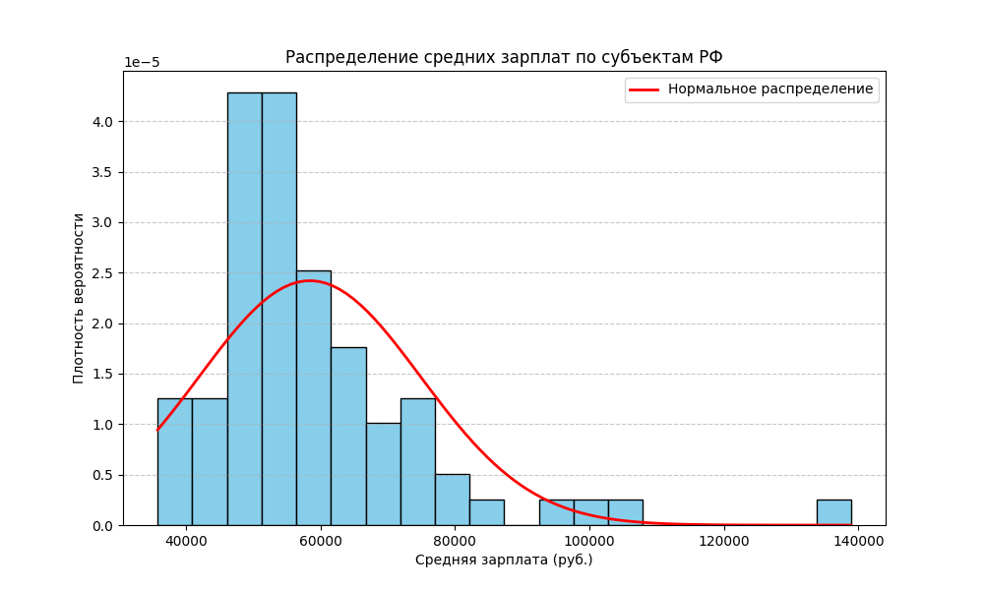
 | 20231)
Республика Ингушетия | 35825
Чеченская Республика | 37589
Республика Дагестан | 39054
Кабардино-Балкарская Республика | 39988
Карачаево-Черкесская Республика | 40388
Республика Северная Осетия - Алания | 41059
Ивановская область | 41929
Республика Калмыкия | 42151
Псковская область | 44853
Тамбовская область | 45742
Алтайский край | 46137
Республика Мордовия | 46406
Республика Адыгея | 46431
Костромская область | 46730
Ставропольский край | 47054
Республика Крым | 47325
Орловская область | 47382
г. Севастополь | 47638
Брянская область | 48080
Пензенская область | 48167
Кировская область | 48258
Ульяновская область | 48890
Республика Марий Эл | 48997
Смоленская область | 49185
Саратовская область | 49995
Чувашская Республика | 50263
Курганская область | 50938 | Математическое ожидание | 58445.78
Волгоградская область | 51833 | Дисперсия | 271664014.75
Ростовская область | 52100 | Асимметрия | 2.15
Республика Алтай | 52450 | Эксцесс | 6.78
Оренбургская область | 53119 | Квантиль 0.05 | 40308.08
Новгородская область | 53188 | Квантиль 0.95 | 85802.52
Рязанская область | 53270 | 2.5%-я точка | 38907.07
Владимирская область | 53286
Воронежская область | 53332
Курская область | 53624
Удмуртская Республика | 53721
Тверская область | 53778
Астраханская область | 53964
Липецкая область | 54044
Белгородская область | 54495
Калининградская область | 54739
Омская область | 55227
Ярославская область | 55536
Нижегородская область | 56526
Республика Башкортостан | 56974
Республика Тыва | 57793
Самарская область | 58063
Краснодарский край | 58256
Челябинская область | 58424
Вологодская область | 58939
Тульская область | 60464
Республика Бурятия | 61565
Калужская область | 61588
Республика Татарстан | 61894
Республика Хакасия | 62015
Пермский край | 62393
Новосибирская область | 64189
Республика Карелия | 64779
Свердловская область | 64997
Еврейская авт.область | 65815
Кемеровская область | 67239
Томская область | 67744
Ленинградская область | 68105
Забайкальский край | 69830
Амурская область | 72999
Приморский край | 73960
Иркутская область | 74257
Хабаровский край | 75227
Архангельская область | 76368
Республика Коми | 77601
Красноярский край | 81056
Московская область | 83195
г.Санкт-Петербург | 96232
Мурманская область | 98818
Тюменская область | 105981
г. Москва | 138882

Удалены из массива авт округи севера так как среднее значение слишком высокое из-за экстремальных условий работы.

курящие люди по возрастам. норм
Курящие люди по возрастам
Возраст | Да | Норм распр
15-19 лет | 3.96 | 0.082807708889
20-24 лет | 13.66 | 0.3921159566
25-29 лет | 16.55 | 0.52299995388
30-34 лет | 22.41 | 0.76725780095
35-39 лет | 24.56 | 0.83558123836
40-44 лет | 27.24 | 0.90040505336
45-49 лет | 26.85 | 0.8923510807
50-54 лет | 24.00 | 0.81917464296
55-59 лет | 20.70 | 0.70322654124
60-64 лет | 17.08 | 0.54715517231
65-69 лет | 12.47 | 0.34079099689
70-74 лет | 8.29 | 0.18679596852
75-79 лет | 4.95 | 0.10153130275
80 лет и более | 1.94 | 0.05281713308

 |  |  | Математическое ожидание | 16.0471
 |  |  | Дисперсия | 76.006
 |  |  | Асимметрия | -0.2799
 |  |  | Эксцесс | -1.2705
 |  |  | Квантиль 0.05 | 3.253
 |  |  | Квантиль 0.95 | 26.9865
 |  |  | 2.5%-я точка | 2.5965

